Reporte
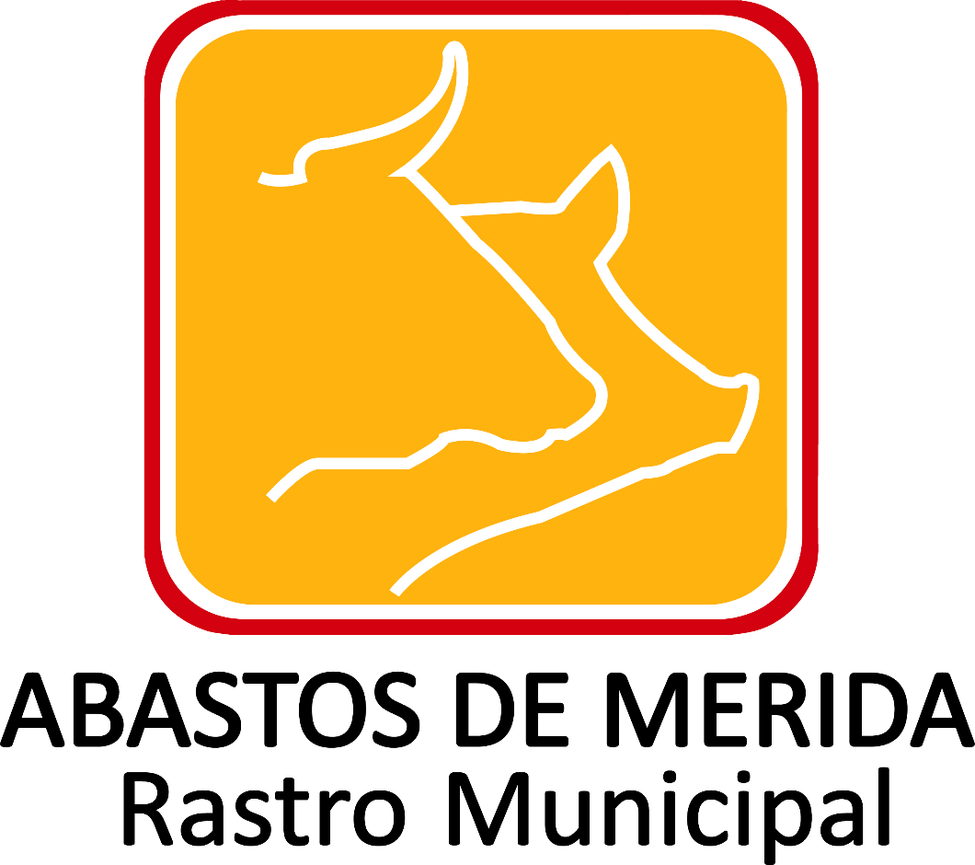

Resultados de procedimientos de adjudicación directa realizados
Tipo de procedimiento | Categoría: | Ejercicio | Periodo que se reporta | Número de expediente, folio o nomenclatura | Motivos y fundamentos legales aplicados | Hipervínculo a la autorización | Descripción de obras, bienes o servicios | Cotizaciones consideradas Tabla_219019 | Nombre o razón social del adjudicado Tabla_219020 | Unidad administrativa solicitante | Unidad administrativa responsable de la ejecución. | Número que identifique al contrato | Fecha del contrato | Monto del contrato sin impuestos incluidos | Monto del contrato con impuestos incluidos | Monto mínimo, en su caso | Monto máximo, en su caso | Tipo de moneda | Tipo de cambio de referencia, en su caso | Forma de pago | Objeto del contrato | Monto total de garantías y/o contragarantías | Fecha de inicio del plazo de entrega o ejecución | Fecha de término del plazo de entrega o ejecución | Hipervínculo al documento del contrato y anexos | Hipervínculo al comunicado de suspensión | Origen de los recursos públicos | Fuentes de financiamiento | Obra pública y/o servicios relacionados con ésta Tabla_219018 | Se realizaron convenios modificatorios | Convenios modificatorios Tabla_219021 | Mecanismos de vigilancia y supervisión contratos | Hipervínculo a los informes de avance físico | Hipervínculo a los informes de avance financiero | Hipervínculo acta de recepción física de trabajos | Hipervínculo al finiquito | Fecha de validación | Área responsable de la información | Año | Fecha de actualización | Nota
Adjudicación Directa | Obra pública | 2017 | Octubre-Diciembre |  | Reglamento de Adquisiciones, Arrendamientos de Bienes y Servicios del Ayuntamiento de Mérida |  | Obra deContrucción de Estructura Métalica (CHUTE) para rampa de carga y descarga en el rastro municipal de Abastos de Mérida |  | 1 | Dirección General | Dirección General | ABM/AD/13/2017 | 2017-10-23 | 149244.98 | 173124.17 |  |  | Nacional |  | Transferencia Electrónica | Proyecto Ejecutivo para diseño de planta de tratamiento de aguas residuales en Abastos de Mérida. | 34624.83 |  |  |  |  | Presupuesto designado por el acuerdo de creación del Organismo Descentralizado | Ingresos propios | 1 | No |  |  |  |  |  |  | 2018-03-05 | Dirección General | 2017 | 2017-12-31
Adjudicación Directa | Obra pública | 2017 | Octubre-Diciembre |  | Reglamento de Adquisiciones, Arrendamientos de Bienes y Servicios del Ayuntamiento de Mérida |  | Manga de acceso a corrales del Rastro Municipal Abastos de Mérida |  | 2 | Dirección General | Dirección General | ABM/AD/14/2017 | 2017-11-21 | 48117.98 | 55816.85 |  |  | Nacional |  | Transferencia Electrónica | Proyecto Ejecutivo para diseño de planta de tratamiento de aguas residuales en Abastos de Mérida. | 11163.37 |  |  |  |  | Presupuesto designado por el acuerdo de creación del Organismo Descentralizado | Ingresos propios | 2 | No |  |  |  |  |  |  | 2018-03-05 | Dirección General | 2017 | 2017-12-31

 |  |  |  |  |  |  |  |  |  |  |  |  |  |  |  |  |  |  |  | Abastos de Mérida Calle 132 No.- 239 entre 59B y 59D Fraccionamiento Yucalpeten/
 |  |  |  |  |  |  |  |  |  |  |  |  |  |  |  |  |  |  |  | C.P. 97238 Mérida, Yucatán/
 |  |  |  |  |  |  |  |  |  |  |  |  |  |  |  |  |  |  |  | Teléfonos (999) 9450582, 9454205 y 9122133/
 |  |  |  |  |  |  |  |  |  |  |  |  |  |  |  |  |  |  |  | direccion.general@rastro-merida.mx

